Cubierta_Y
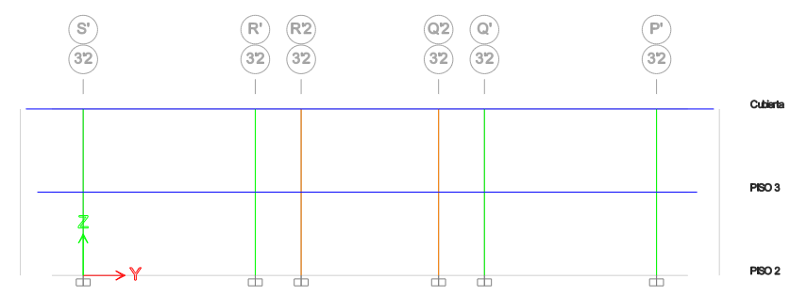
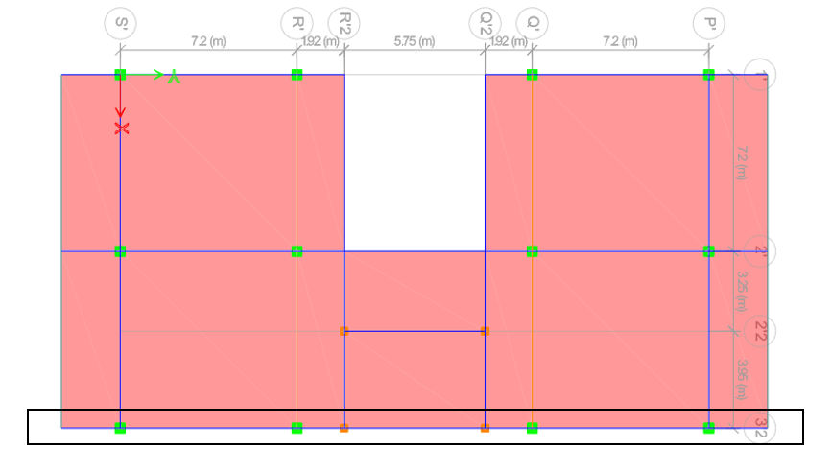
Distribución en altura |  |  |  |  |  |  | Distribución en planta
 |  |  |  |  |  |  |  |  |  |  |  | Losa en 2D.

1
2
3
4
5

Cargas en las losas ETABS |  |  |  | Areas tributarias
Pattern | Tipo | Carga [kN/m2]
Live | N.A | 2.000
SD | Pisos y cielo | 2.400
 | Cerchas y teja | 0.275
 | Muros | 1.260

Peso propio de la viga
Seccion y concreto |  | Carga [kN/m]
b[m] | 0.3 | 2.880
h[m] | 0.4
γcte[kN/m3] | 24

Peso propio de la losa |  |  |  |  | Forma de carga distribuida elementos: 1-2-4-5; ver "Distribución en altura" |  |  | Forma de carga distribuida elemento 3; ver "Distribución en altura"
Seccion y concreto |  | Carga [kN/m2]
e[m] | 0.2 | 4.800
γcte[kN/m3] | 24

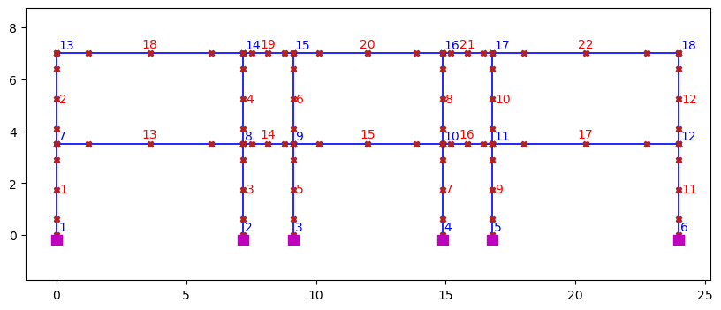

OpenSeesPy

OpenSeesPy | Elemento | EJES | Area-tributaria [m] | Live [kN/m2] | SD [kN/m2] | Losa | Live [kN/m] | SD [kN/m] | Dead[kN/m]
 |  |  |  |  |  | DEAD [kN/m2] |  |  | Losa | Viga
18 y 22 | 1 y 5 | S' - R' | 3.6 | 2.000 | 3.935 | 4.800 | 7.200 | 14.166 | 17.280 | 2.880
19 y 21 | 2 y 4 | R' - R'2 | 0.96 | 2.000 | 3.935 | 4.800 | 1.920 | 3.778 | 4.608 | 2.880
20 | 3 | R'2 - Q'2 | 1.975 | 2.000 | 3.935 | 4.800 | 3.950 | 7.772 | 9.480 | 2.880

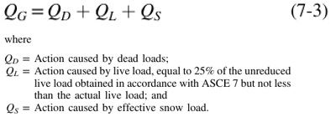
 | De acuerdo con ASCE 41-17, para procedimientos de análisis no lineales, se debe considerar la siguiente combinación:
 |  |  |  |  |  |  |  |  |  |  | Para el elemento 3
 |  |  |  |  |  | Equivalencia de carga triangular a rectangular: |  |  |  |  | Equivalencia de carga triangular a rectangular:
$$P_{∆}=\frac{1}{2}∗L∗{qmáx}_{∆}$$
$$P_{Trap}=\frac{1}{2}∗[L+Lsup]∗{qmáx}_{Trap}$$
 |  |  |  |  |  |  |  |  |  |  |  |  | Longitud del trapezio, parte inferior y parte superior, respectivamente.
$$P_{∎}=Peq∗L$$
$$P_{∎}=Peq∗L$$

$$P_{∎}=P_{∆}$$
$$P_{∎}=P_{Trap}$$
$$Peq∗L=\frac{1}{2}∗L∗{qmáx}_{∆}$$
$$Peq∗L=\frac{1}{2}∗[L+Lsup]∗{qmáx}_{Trap}$$
$$Peq=\frac{1}{2}∗{qmáx}_{∆}$$
$$Peq=\frac{1}{2}∗\frac{L+Lsup}{L}∗{qmáx}_{Trap}$$
 |  |  |  |  |  |  |  |  |  |  |  |  | L= | 5.75
OpenSeesPy | Elemento | C. Viva | C. Muertas |  |  |  |  |  |  |  |  |  | Lsup= | 1.77
 |  | Live[kN/m] | SD+Losa[kN/m] | Viga[kN/m]
18 y 22 | 1;5 | 7.200 | 31.446 | 2.880
19 y 21 | 2;4 | 1.920 | 8.386 | 2.880
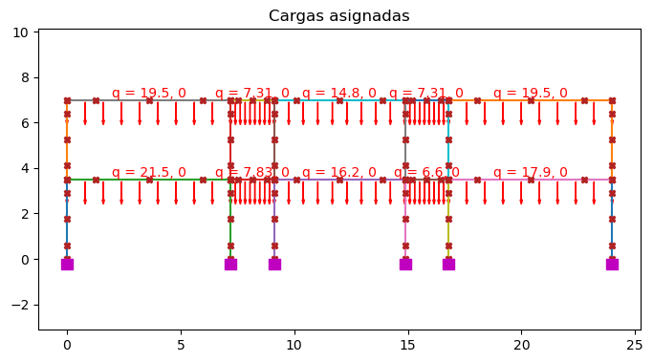
20 | 3 | 3.950 | 17.252 | 2.880

OpenSeesPy | Elemento | C. Viva | C. Muertas |  | C. Rectangular Equivalente |  | ASCE 41-17. NO LINEAL |  | Valores de cargas a ingresar en OpenSeesPy. Uniformemente distribuidas
 |  | Live[kN/m] | SD+Losa[kN/m] | Viga[kN/m] | Live[kN/m] | Muerta [kN/m] | 1.0D+25%Live
18 y 22 | 1;5 | 3.600 | 15.723 | 2.880 | 3.600 | 18.603 | 19.50
19 y 21 | 2;4 | 0.960 | 4.193 | 2.880 | 0.960 | 7.073 | 7.31
20 | 3 | 2.583 | 11.281 | 2.880 | 2.583 | 14.161 | 14.81

Piso 3_Y
Distribución en altura |  |  |  |  |  |  | Distribución en planta
 |  |  |  |  |  |  |  |  |  |  |  | Losa en 2D.

1
2
3
4
5

Cargas en las losas |  |  |  | Zona 1 y Zona 2, hacen referencia a lugares donde hay cambio de cargas, debido a que es un pasillo o simplemente el avaluo de cargas de muros fue diferente. |  | Areas tributarias
Pattern | Tipo | Carga [kN/m2] | Carga [kN/m2]
 |  | Zona 1 | Zona 2
Live | N.A | 2.000 | 5.000
SD | Pisos y cielo | 2.4 | 1.700
 | Muros | 2.62 | 0.620

Peso propio de la viga
Seccion y concreto |  | Carga [kN/m]
b[m] | 0.3 | 2.880
h[m] | 0.4
γcte[kN/m3] | 24

Peso propio de la losa
Seccion y concreto |  | Carga [kN/m2]
e[m] | 0.2 | 4.800 |  |  |  | Forma de carga distribuida elementos: 1-2-4-5; ver "Distribución en altura" |  |  | Forma de carga distribuida elemento 3; ver "Distribución en altura"
γcte[kN/m3] | 24

OpenSeesPy

OpenSeesPy | Elemento | EJES | Area-tributaria [m] | Live [kN/m2] | SD [kN/m2] | Losa | Live [kN/m] | SD [kN/m] | Dead[kN/m]
 |  |  |  |  |  | DEAD [kN/m2] |  |  | Losa | Viga
18 | 1 | S' - R' | 3.6 | 2.000 | 5.020 | 4.800 | 7.200 | 18.072 | 17.280 | 2.880
19 | 2 | R' - R'2 | 0.96 | 2.000 | 5.020 | 4.800 | 1.920 | 4.819 | 4.608 | 2.880
20 | 3 | R'2 - Q'2 | 1.975 | 2.000 | 5.020 | 4.800 | 3.950 | 9.915 | 9.480 | 2.880
21 | 4 | Q'2 - Q' | 0.96 | 5.000 | 1.700 | 4.800 | 4.800 | 1.632 | 4.608 | 2.880
22 | 5 | Q' - P' | 3.6 | 2.000 | 3.020 | 4.800 | 7.200 | 10.872 | 17.280 | 2.880

 | De acuerdo con ASCE 41-17, para procedimientos de análisis no lineales, se debe considerar la siguiente combinación:

 |  |  |  |  |  | Equivalencia de carga triangular a rectangular: |  |  |  |  | Equivalencia de carga triangular a rectangular: |  | Longitud del trapezio, parte inferior y parte superior, respectivamente.
$$P_{∆}=\frac{1}{2}∗L∗{qmáx}_{∆}$$
$$P_{Trap}=\frac{1}{2}∗[L+Lsup]∗{qmáx}_{Trap}$$
$$P_{∎}=Peq∗L$$
$$P_{∎}=Peq∗L$$

$$P_{∎}=P_{∆}$$
$$P_{∎}=P_{Trap}$$
$$Peq∗L=\frac{1}{2}∗L∗{qmáx}_{∆}$$
$$Peq∗L=\frac{1}{2}∗[L+Lsup]∗{qmáx}_{Trap}$$
$$Peq=\frac{1}{2}∗{qmáx}_{∆}$$
$$Peq=\frac{1}{2}∗\frac{L+Lsup}{L}∗{qmáx}_{Trap}$$
 |  |  |  |  |  |  |  |  |  |  |  |  | L= | 5.75
 |  |  |  |  |  |  |  |  |  |  |  |  | Lsup= | 1.77
 |  | C. Viva | C. Muertas
 | Elemento | Live[kN/m] | SD+Losa[kN/m] | Viga[kN/m]
 | 1 | 7.200 | 35.352 | 2.880
 | 2 | 1.920 | 9.427 | 2.880
 | 3 | 3.950 | 19.395 | 2.880
 | 4 | 4.800 | 6.240 | 2.880
 | 5 | 7.200 | 28.152 | 2.880

OpenSeesPy | Elemento | C. Viva | C. Muertas |  | C. Rec. Equival |  | ASCE 41-17. NO LINEAL |  | Valores de cargas a ingresar en OpenSeesPy. Uniformemente distribuidas
 |  | Live[kN/m] | SD+Losa[kN/m] | Viga[kN/m] | Live[kN/m] | Muerta [kN/m] | 1.0D+25%Live
13 | 1 | 3.600 | 17.676 | 2.880 | 3.600 | 20.556 | 21.46
14 | 2 | 0.960 | 4.714 | 2.880 | 0.960 | 7.594 | 7.83
15 | 3 | 2.583 | 12.682 | 2.880 | 2.583 | 15.562 | 16.21
16 | 4 | 2.400 | 3.120 | 2.880 | 2.400 | 6.000 | 6.60
17 | 5 | 3.600 | 14.076 | 2.880 | 3.600 | 16.956 | 17.86

Cubierta_X
Distribución en altura |  |  |  |  |  |  | Distribución en planta |  |  |  |  | Losa en 2D.
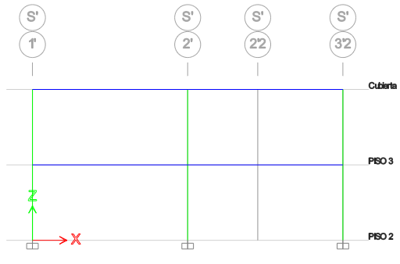
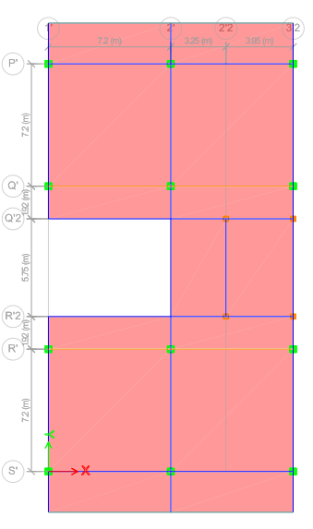

1
2

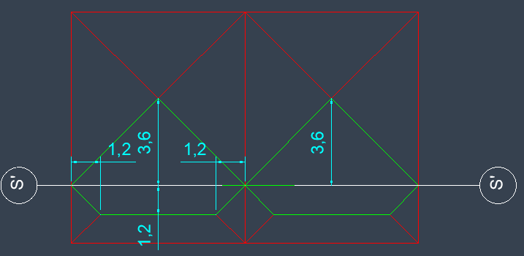
Cargas en las losas |  |  |  | Areas tributarias
Pattern | Tipo | Carga [kN/m2] |  |  |  |  |  |  |  |  | Forma de carga distribuida elementos 1 y 2 ver "Distribución en altura"
Live | N.A | 2.000
SD | Pisos y cielo | 2.400
 | Cerchas y teja | 0.275
 | Muros | 1.260

Peso propio de la viga
Seccion y concreto |  | Carga [kN/m]
b[m] | 0.3 | 2.880
h[m] | 0.4
γcte[kN/m3] | 24

Peso propio de la losa
Seccion y concreto |  | Carga [kN/m2]
e[m] | 0.2 | 4.800
γcte[kN/m3] | 24
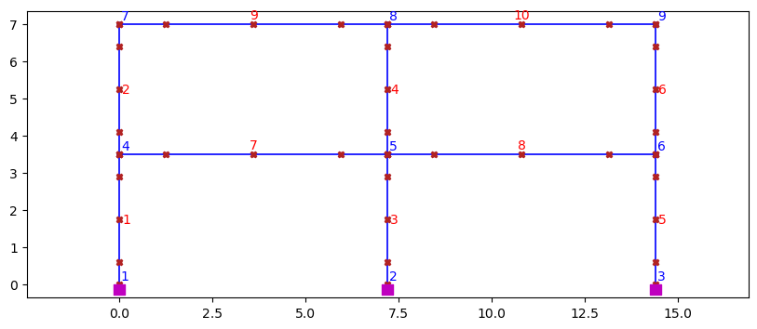

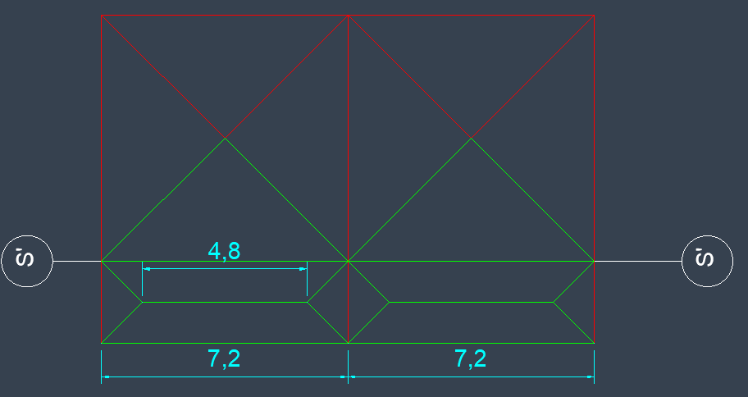

OpenSeesPy

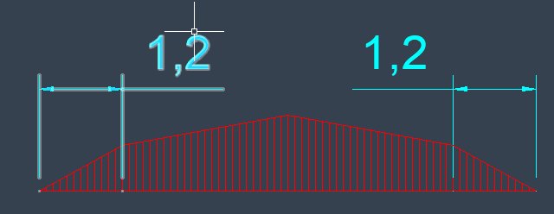

OpenSeesPy | Elemento | EJES | Area-tributaria [m] | Live [kN/m2] | SD [kN/m2] | Losa | Live [kN/m] | SD [kN/m] | Dead[kN/m]
 |  |  |  |  |  | DEAD [kN/m2] |  |  | Losa | Viga
9 y 10 | 1 y 2 | 1'- 2' & 2'-3'2' | 3.6 | 2.000 | 3.935 | 4.800 | 7.200 | 14.166 | 17.280 | 2.880
9 y 10 | 1 y 2 | 1'- 2' & 2'-3'2' | 1.2 | 2.000 | 3.935 | 4.800 | 2.400 | 4.722 | 5.760 | 2.880

 | De acuerdo con ASCE 41-17, para procedimientos de análisis no lineales, se debe considerar la siguiente combinación: |  |  |  |  |  |  |  |  |  |  |  | Longitud del trapezio, parte inferior y parte superior, respectivamente.
 |  |  |  |  |  |  |  |  |  |  | Para el tramo 3
 |  |  |  |  |  | Equivalencia de carga triangular a rectangular: |  |  |  |  | Equivalencia de carga trapezoidal a rectangular:
$$P_{∆}=\frac{1}{2}∗L∗{qmáx}_{∆}$$
$$P_{Trap}=\frac{1}{2}∗[L+Lsup]∗{qmáx}_{Trap}$$
$$P_{∎}=Peq∗L$$
$$P_{∎}=Peq∗L$$
 |  |  |  |  |  |  |  |  |  |  |  |  | L= | 7.2
 |  |  |  |  |  |  |  |  |  |  |  |  | Lsup= | 4.8
$$P_{∎}=P_{∆}$$
$$P_{∎}=P_{Trap}$$
$$Peq∗L=\frac{1}{2}∗L∗{qmáx}_{∆}$$
$$Peq∗L=\frac{1}{2}∗[L+Lsup]∗{qmáx}_{Trap}$$
$$Peq=\frac{1}{2}∗{qmáx}_{∆}$$
$$Peq=\frac{1}{2}∗\frac{L+Lsup}{L}∗{qmáx}_{Trap}$$
 |  | C. Viva | C. Muertas
 | Elemento | Live[kN/m] | SD+Losa[kN/m] | Viga[kN/m]
 | 9 y 10 | 7.20 | 31.45 | 2.88
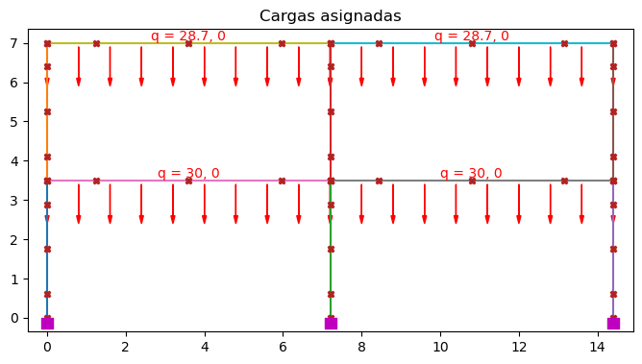
 | 9 y 10 | 2.40 | 10.48 | 2.88

OpenSeesPy | Elemento | C. Viva | C. Muertas |  | C. Rec. Equival |  | ASCE 41-17. NO LINEAL |  | Valores de cargas a ingresar en OpenSeesPy. Uniformemente distribuidas
 |  | Live[kN/m] | SD+Losa[kN/m] | Viga[kN/m] | Live[kN/m] | Muerta [kN/m] | 1.0D+25%Live
9 y 10 | 1 y 2 | 3.600 | 15.723 | 2.880 | 3.600 | 18.603 | 19.503
9 y 10 | 1 y 2 | 2.000 | 8.735 |  | 2.000 | 8.735 | 9.235
total | total | 5.600 | 24.458 | 2.880 | 5.600 | 27.338 | 28.7

Piso 3_X
Distribución en altura |  |  |  |  |  |  | Distribución en planta |  |  |  |  | Losa en 2D.

1
2

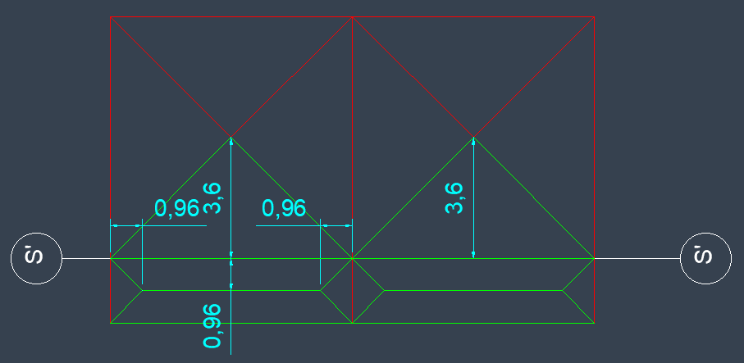
Cargas en las losas
Pattern | Tipo | Carga [kN/m2] |  | Areas tributarias |  |  |  |  |  |  | Forma de carga distribuida elementos 1 y 2 ver "Distribución en altura"
Live | N.A | 2.000
SD | Pisos y cielo | 2.400
 | Muros | 2.620

Peso propio de la viga
Seccion y concreto |  | Carga [kN/m]
b[m] | 0.3 | 2.880
h[m] | 0.4
γcte[kN/m3] | 24

Peso propio de la losa
Seccion y concreto |  | Carga [kN/m2]
e[m] | 0.2 | 4.800
γcte[kN/m3] | 24

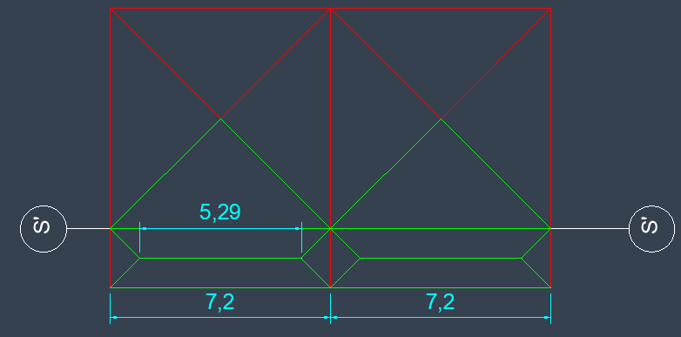

OpenSeesPy



OpenSeesPy | Elemento | EJES | Area-tributaria [m] | Live [kN/m2] | SD [kN/m2] | Losa | Live [kN/m] | SD [kN/m] | Dead[kN/m]
 |  |  |  |  |  | DEAD [kN/m2] |  |  | Losa | Viga
7 y 8 | 1 y 2 | 1'- 2' & 2'-3'2' | 3.6 | 2.000 | 5.020 | 4.800 | 7.200 | 18.072 | 17.280 | 2.880
7 y 8 | 1 y 2 | 1'- 2' & 2'-3'2' | 0.96 | 2.000 | 5.020 | 4.800 | 1.920 | 4.819 | 4.608 | 2.880

 | De acuerdo con ASCE 41-17, para procedimientos de análisis no lineales, se debe considerar la siguiente combinación:
 |  |  |  |  |  |  |  |  |  |  | Para el tramo 3
 |  |  |  |  |  | Equivalencia de carga triangular a rectangular: |  |  |  |  | Equivalencia de carga trapezoidal a rectangular:
$$P_{∆}=\frac{1}{2}∗L∗{qmáx}_{∆}$$
$$P_{Trap}=\frac{1}{2}∗[L+Lsup]∗{qmáx}_{Trap}$$
$$P_{∎}=Peq∗L$$
$$P_{∎}=Peq∗L$$
 |  |  |  |  |  |  |  |  |  |  |  |  | Longitud del trapezio, parte inferior y parte superior, respectivamente.
$$P_{∎}=P_{∆}$$
$$P_{∎}=P_{Trap}$$
$$Peq∗L=\frac{1}{2}∗L∗{qmáx}_{∆}$$
$$Peq∗L=\frac{1}{2}∗[L+Lsup]∗{qmáx}_{Trap}$$
$$Peq=\frac{1}{2}∗{qmáx}_{∆}$$
$$Peq=\frac{1}{2}∗\frac{L+Lsup}{L}∗{qmáx}_{Trap}$$
 |  | C. Viva | C. Muertas
 | Elemento | Live[kN/m] | SD+Losa[kN/m] | Viga[kN/m] |  |  |  |  |  |  |  |  | L= | 7.2
 | 7 y 8 | 7.200 | 35.352 | 2.880 |  |  |  |  |  |  |  |  | Lsup= | 5.28
 | 7 y 8 | 1.920 | 9.427 | 2.880

 |  | C. Viva | C. Muertas |  | C. Rec. Equival |  | ASCE 41-17. NO LINEAL |  | Valores de cargas a ingresar en OpenSeesPy. Uniformemente distribuidas
OpenSees | Elemento | Live[kN/m] | SD+Losa[kN/m] | Viga[kN/m] | Live[kN/m] | Muerta [kN/m] | 1.0D+25%Live
9 y 10 | 7 y 8 | 3.600 | 17.676 | 2.880 | 3.600 | 20.556 | 21.456
9 y 10 | 7 y 8 | 1.664 | 8.170 |  | 1.664 | 8.170 | 8.586
total | total | 5.264 | 25.846 | 2.880 | 5.264 | 28.726 | 30.0

